Sheet1
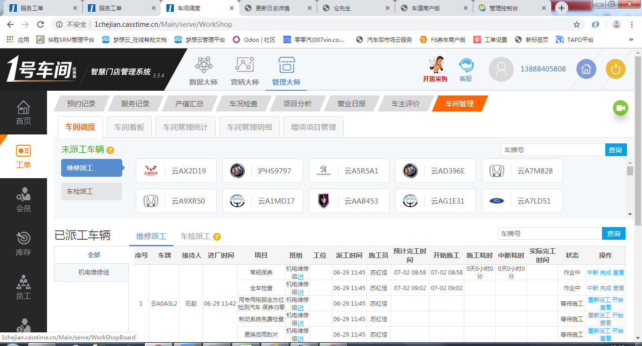
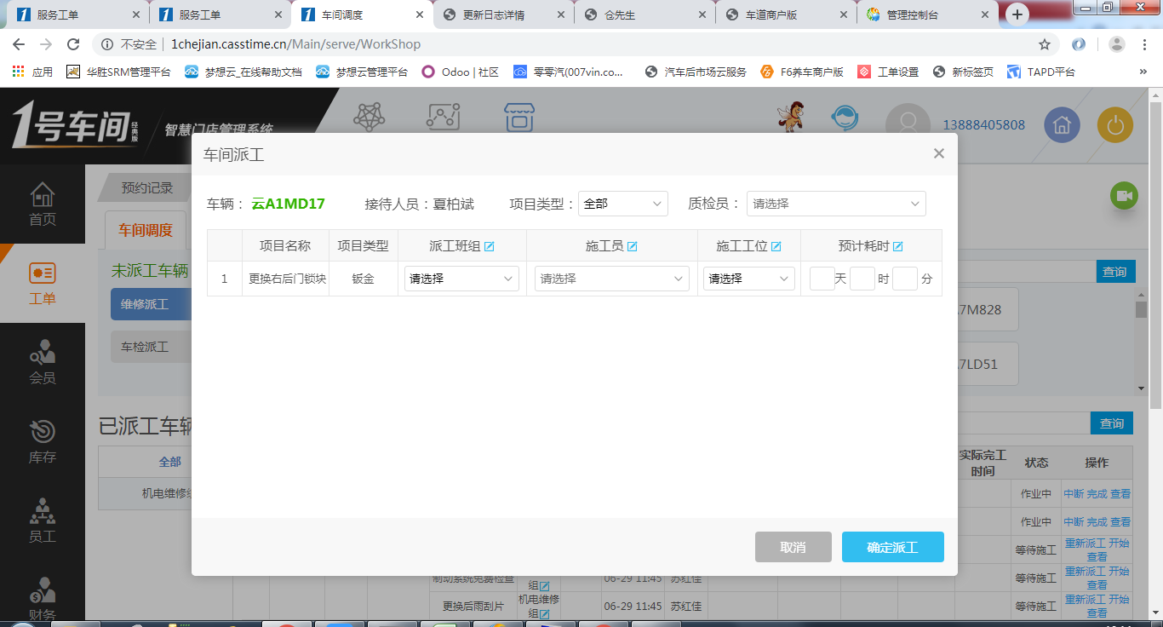
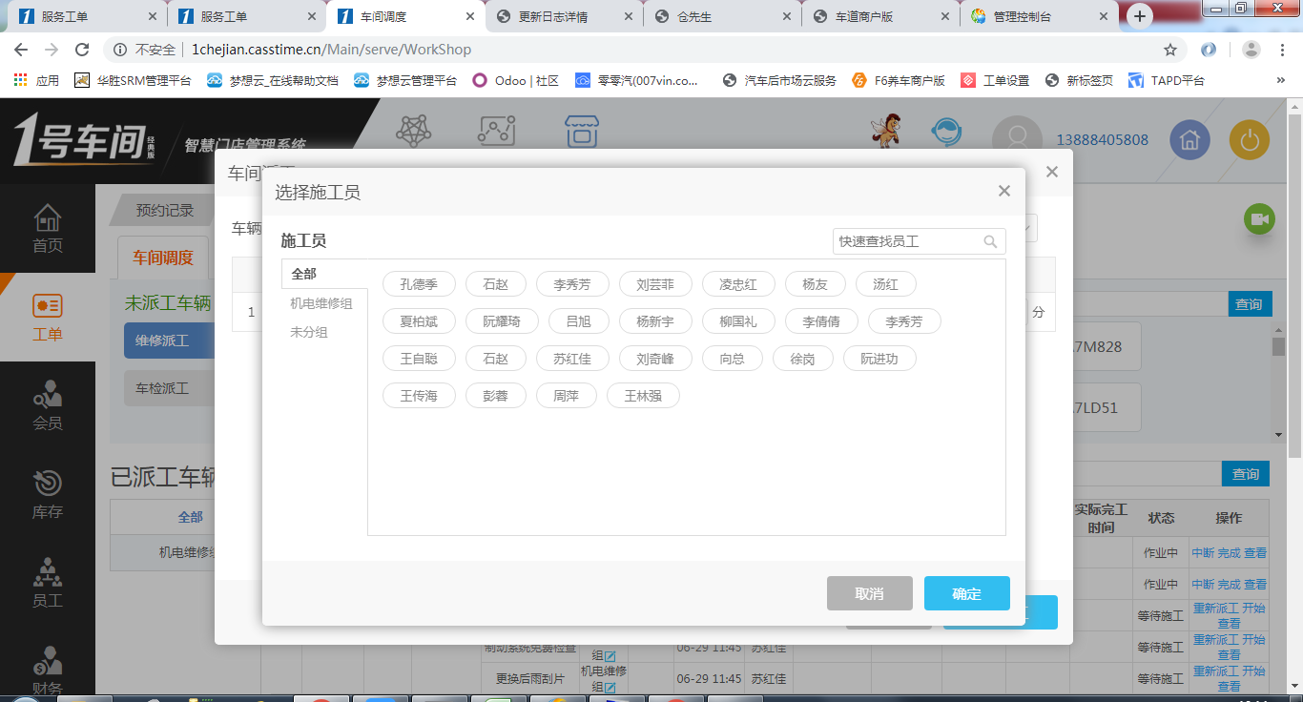
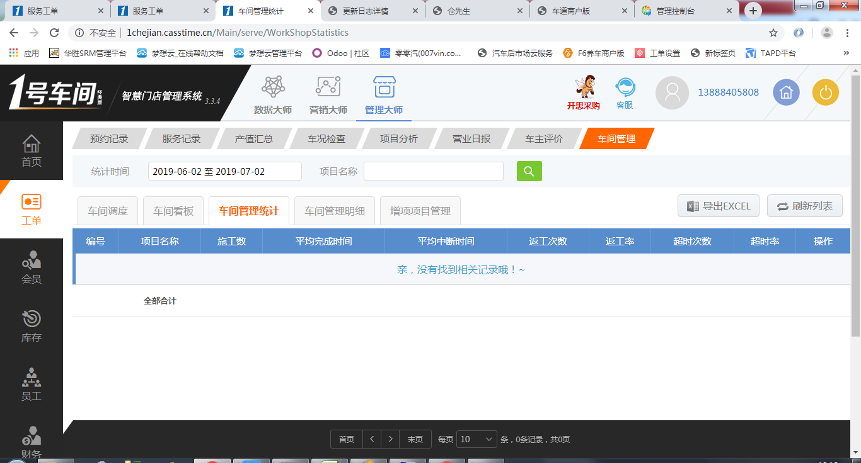
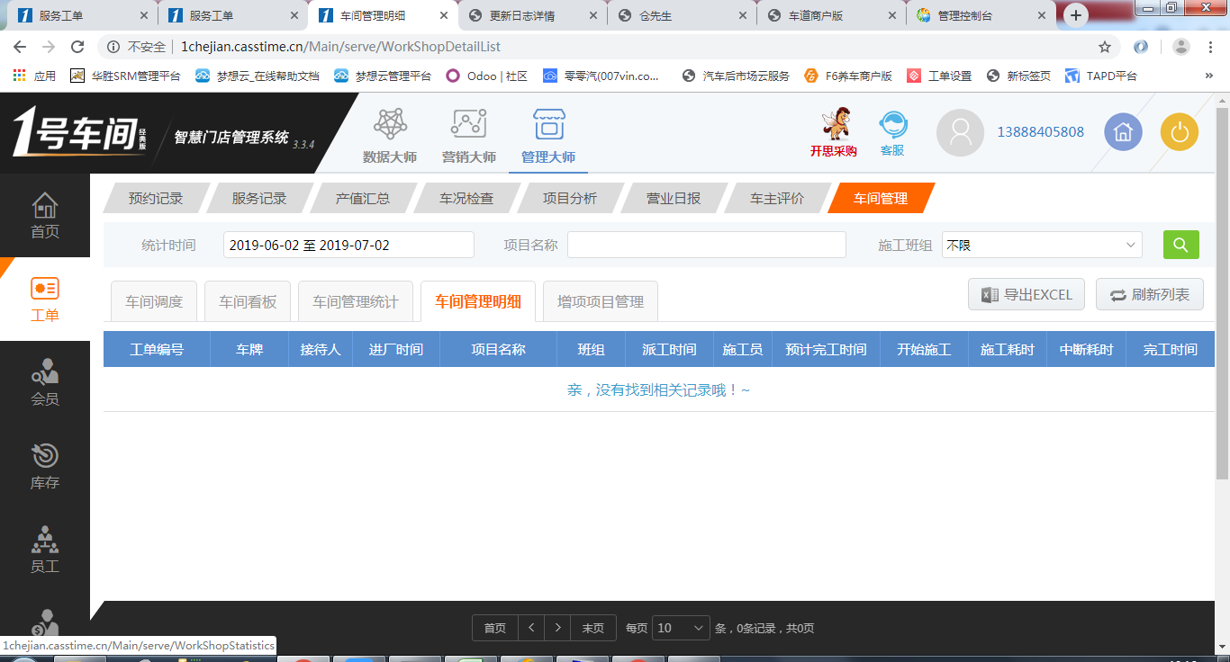
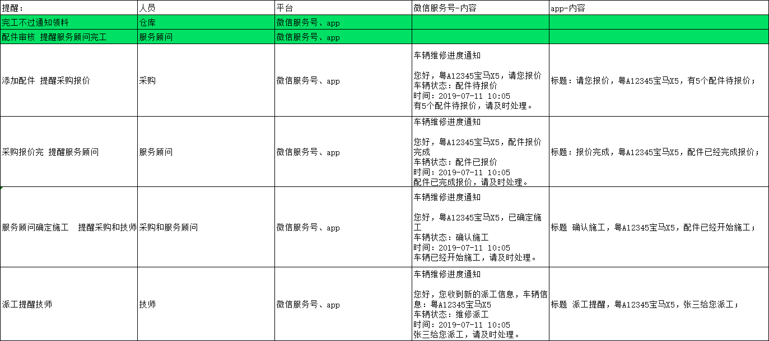
租户内的各门店：
共享
1、配件SKU；
2、供应商；
3、保险公司；
4、维修工时项目；
5、套餐；
6、计次卡，存储卡；

销售出库单，打印要显示合计。 | 数量、金额汇总、OE

洗美的钣喷去掉

维修项目选择里面项目分类拉长点

http://mbd.test.harsons.cn/doc.html
机汽人的库存可以接入了。

工单明细表，可以直接打开操作界面。

员工账号微信绑定的
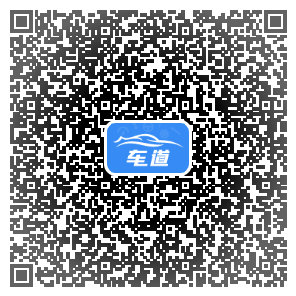

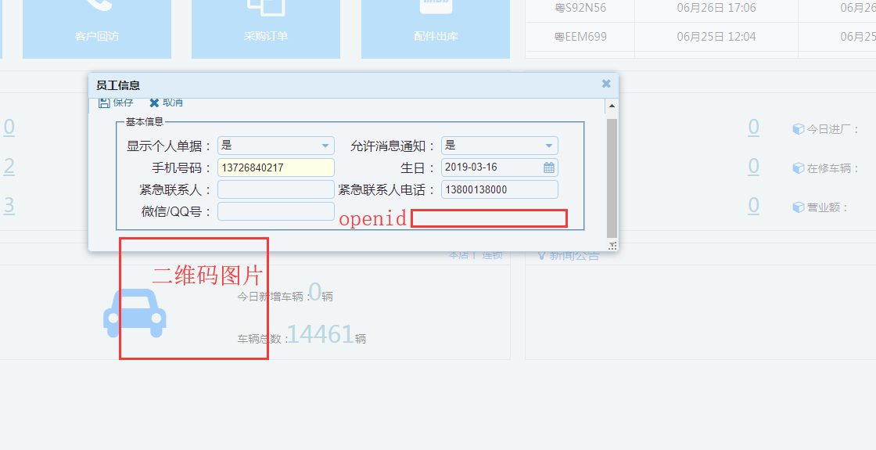

波箱维修，报价单打印，显示不出来厂牌。

不可编辑
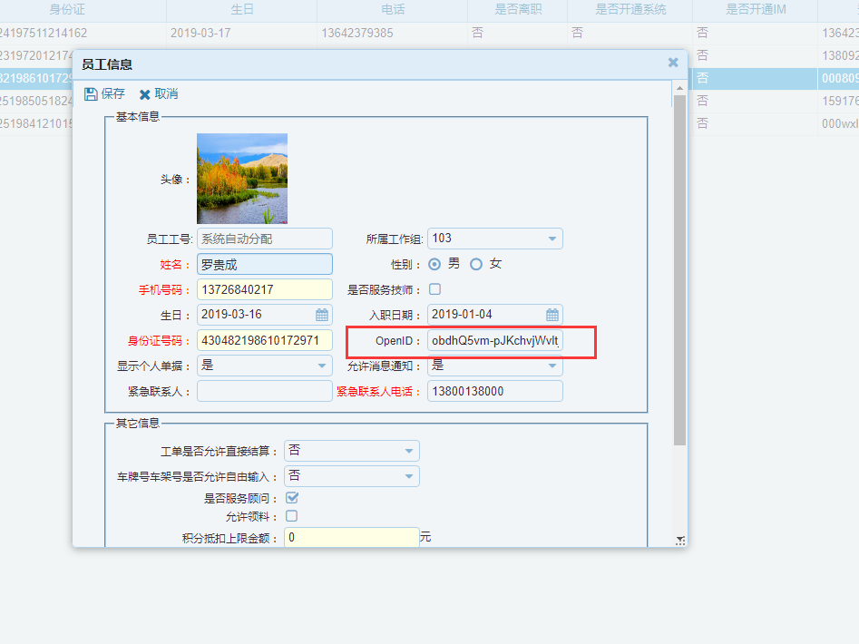

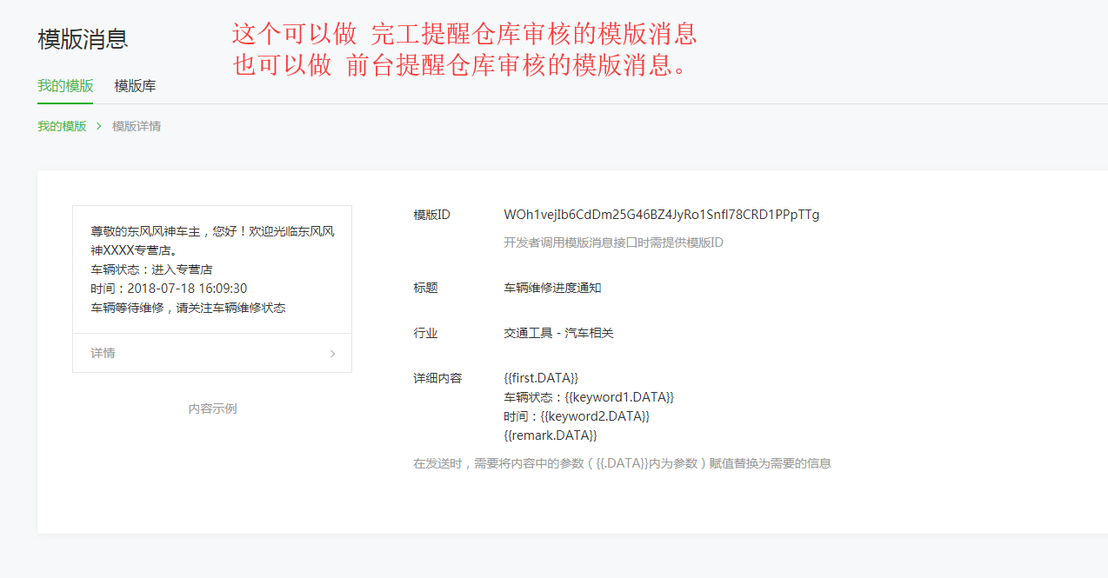

14、配件出库通过标识颜色来确定哪些单要做配件审核
15、配件出库审核后通知前台完工

PDI检查表orgid=0添加

客户地址问题

车辆销售合同的交车时间显示只显示年月日
首付款金额打印取值问题

违章查询
保险查询

APP调用品牌查询的接口

APP中新增客户信息时注册时间等的绑定问题
年审时间自动计算问题

预付款的退款
预收款的退款

车辆上牌

管理员退出系统的问题

员工管理默认显示在职，微信图标显示

注册认证为汽修店、汽配店、汽贸店、汽贸汽修综合店、变速箱维修店
租户ID显示问题

角色权限初始化

新增功能后批量处理权限的问题

结算单模版定义

库存条形码、二维码

用户管理，到期、禁用后的用户是不允许登陆的
注册通过后默认7天试用，7天后自动禁用不允许登录

数据导入时间段设置；
除系统管理员，只能晚上导入

车牌号默认前2位

首页重新设计，没有权限的按钮不显示；
快捷登录方式自己添加，没有权限的不显示

首页客服人员
租户配置客服人员，姓名、电话、微信、QQ等

系统模块分类
1、常用的，排在前面
2、不常用的 门店管理、配件品牌、配件分类、配件提成、预约参数 放在里面

电销、SA 新建客户，默认营销员、服务顾问是自己

派工单是否打印配件项目；
添加参数配置

短信签名处理；
要别人提供短信

充值和消费处理，虚拟币（链车币），查询一次EPC扣多少币

车主直接在微信端付款

行驶证识别

客户积分系统

官网
H5
帮助网站

